画面遷移図
履歴
画面遷移図

タイトル
は遷移して表示する画面を表す

チュートリアル
（初回のみ）
は遷移をせずに表示される画面を表す

メニュー

クエスト
設定
図鑑

物語選択
サウンド設定
操作設定
図鑑選択

エリア選択

キャラクター図鑑
ストーリー
図鑑

ポーズ画面
ゲーム画面

リザルト

タイトル
履歴
タイトル

画面イメージ



①

機能説明

① | 画面のどこをタップしてもメニュー画面に遷移する

備考

・ | プロモーション的な映像が先に流れるとより良い

メニュー
履歴
メニュー

画面イメージ
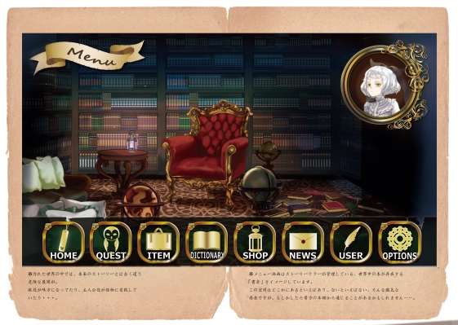

基イメージ
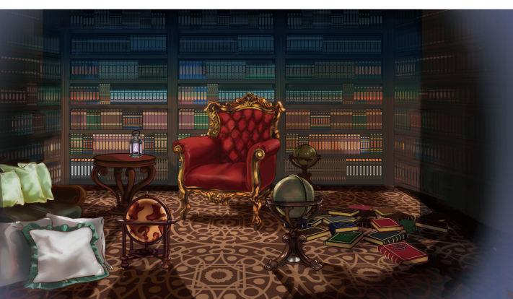

①

②

機能説明

 | ① | 使用キャラクター
 |  | 吹き出しで一言しゃべる

 | ② | 機能アイコン一覧
 |  | 上下にスワイプして機能を選択する。選択中のアイコンは大きく表示する
 |  | ゲームの拡張に伴い、アイコンを適宜追加していく

 |  | QUESTアイコン | → | クエスト選択画面に遷移する
 |  | OPTIONアイコン | → | 設定画面に遷移する
 |  | DICTIONARYアイコン | → | 図鑑画面に遷移する

備考

・ | 使用キャラクターの一言はランダムに選ばれ、ただの一言から攻略のヒントまでしゃべらせたい

クエスト
履歴
クエスト選択画面

物語選択

画面イメージ


②

ステージ
ステージ
ステージ
選択
メニュー
参考ゲーム
DEEMO（ディーモ）
物語選択

①

③

機能説明

 |  | ① | ステージ一覧
 |  |  | 左右にスワイプすることで選択する。その際ステージアイコンは左右に流れるようにうごく

 |  | ② | メニュー
 |  |  | メニュー画面に遷移する

 |  | ③ | 選択
 |  |  | エリア選択に遷移する

備考

 | ・ | できれば選択後は本が開くような演出をしながら小枠ステージ選択画面に遷移したい

エリア選択

画面イメージ
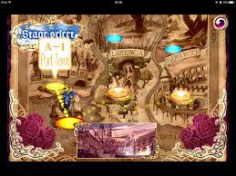

②

エリア選択
参考ゲーム
DEATH SMILE
（デススマイル）
戻る
エリア4
エリア３
①

エリア１
エリア２

機能説明

 |  | ① | エリア選択
 |  |  | エリアをタップするとゲーム画面に遷移する

 |  | ② | 戻る
 |  |  | 物語選択画面に遷移する

備考

 | ・ | エリア選択時はキャラクターが選択したエリアアイコンまで歩いていく演出がほしい

ゲーム画面
履歴
ゲーム画面

ステージ開始前 会話シーン

画面イメージ
参考ゲーム
アンダーストーリー

②

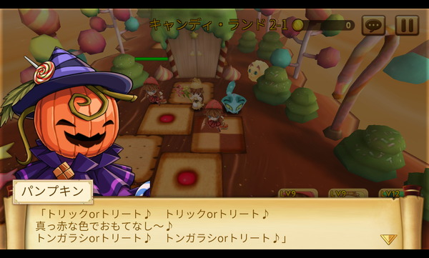

③
<<スキップ
①

機能説明

 |  | ① | セリフ表示
 |  |  | タップすると次のセリフを表示する

 |  | ② | キャラクター表示
 |  |  | 2人以上の会話は左右にそれぞれキャラクターを表示させる

 |  | ③ | スキップ
 |  |  | 会話をスキップしてゲームを開始する

備考

 | ・ | 会話内容は図鑑に記録されるようにしたい

スタート演出

画面イメージ

リペア開始

①

機能説明

 |  | ① | 開始文言
 |  |  | ペンで1文字ずつ書かれるような演出にしたい

備考

ゲーム中画面

画面イメージ
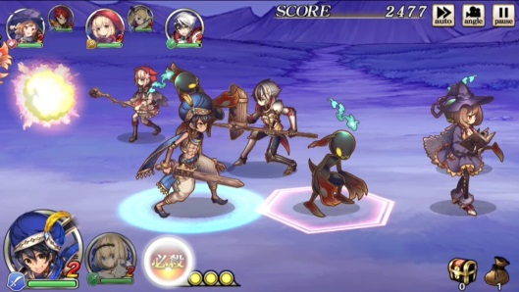

①
③
参考ゲーム
グリムノーツ

④
②

⑤

機能説明

 |  | ① | 自キャラアイコン
 |  |  | ここにHPを表示する

 |  | ② | 自キャラ
 |  |  | 左右、手前、奥に移動できる

 |  | ③ | 進捗ゲージ
 |  |  | スタート、ゴール、現在地点を表示する

 |  | ④ | 瘴気
 |  |  | 上段・中段・下段 のいずれか右端から左に向かってでてくる

 |  | ⑤ | 敵キャラ
 |  |  | 自キャラが一定範囲内に近づくと攻撃してくる

備考

 |  | ・ | 瘴気出現の際は ！ のアイコンなどがほしい
 |  | ・ | 操作方法は[操作方法]シート参照

リザルト画面
履歴
リザルト画面

画面イメージ
参考ゲーム
デススマイル

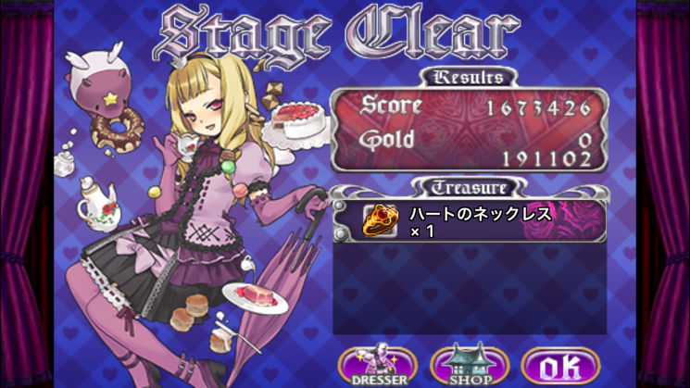

機能説明

備考

・ | ゲームオーバー時のものと2パターンほしい

操作方法
履歴
操作方法

仮想スティック型

参考ゲーム
グリムノーツ

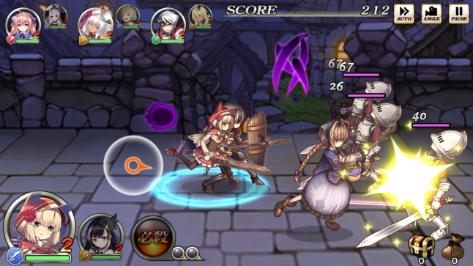

①

機能説明

 |  | ① | 仮想スティック
 |  |  | タップした位置に仮想スティックを表示する
 |  |  | スワイプをした方向にキャラクターが移動する
 |  |  | タップすると攻撃をする
 |  |  | 指を離すと仮想スティックは消える

備考

 | ・ | ありふれた操作方法だけどわかりやすい。

ステージ操作型

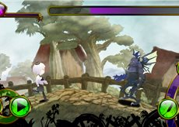

①

※ボタンは無視

機能説明

 |  | ① | ステージ操作
 |  |  | 赤枠の範囲内を左右にスワイプするステージが回転する
 |  |  | （左にスワイプすると自キャラは右に移動し、右にスワイプすると左に移動する）

 |  |  | タップするとジャンプをする

 |  |  | 攻撃は敵に近づくと自動で行う

備考

 | ・ | 斬新さはあるが操作しにくい可能性があるため検証の必要あり
 |  | (遊びにくいと元も子もない)

空のシート
履歴

